Sheet1
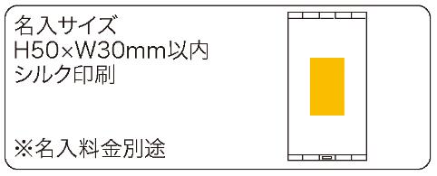
提 案 書

コンパクト４面ミラー |  | 参考上代 | ¥1,200 | 販売価格
 |  | （税別） |  | （税別）
【JAN】 | 4562121886841
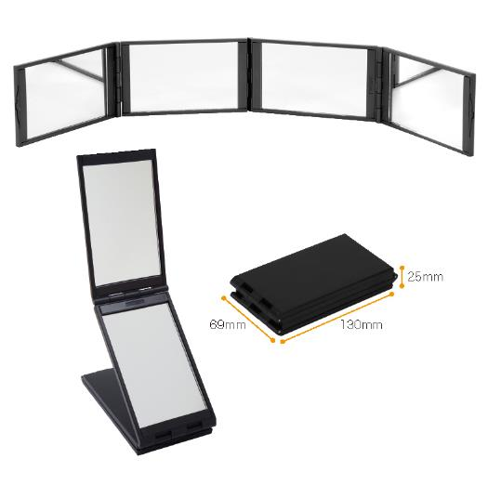 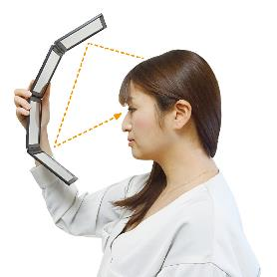 |  |  | 【商品番号】 7245 【本体サイズ】 展開時：485*69*9ｍｍ／収納時：130*69*25ｍｍ・210ｇ 【パッケージサイズ】 134*80*36ｍｍ・234ｇ 【個装形態】 化粧箱入 【材質】 ABS・ガラス 【入数】 50 【商品説明】 お化粧直し・耳掃除・髪の毛染めに便利！コンパクトにたためる４面ミラー 【生産国】 中国

